场地管理截图
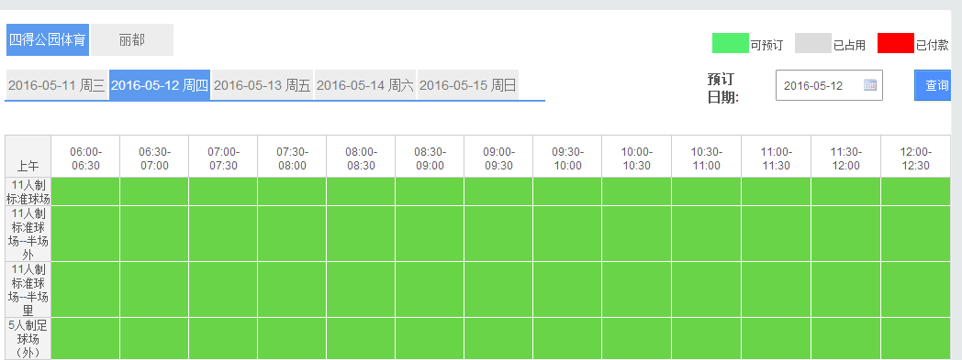
1 | 会员结算前显示会员余额，输入消费金额后会员余额自动变更为相应余额，待确认无误后在点确认结账。
7 | 删除打白条

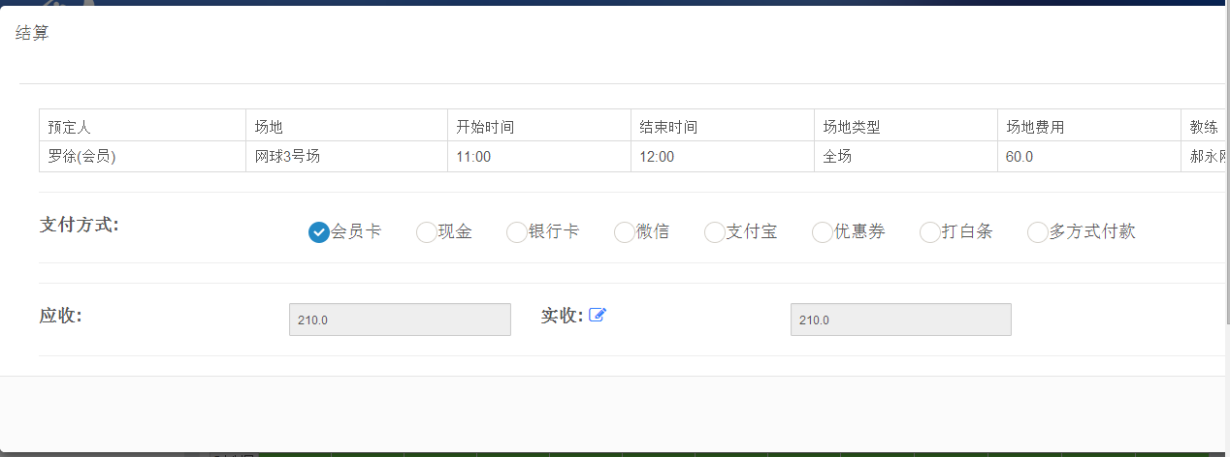

2 | 点击查询日期后可快捷查询前后3天的日期。

3 | 在2.0版本里将丽都球场作为一块场地放在四得场馆预定界面。可以考虑改为分场地统计

场次票设置截图
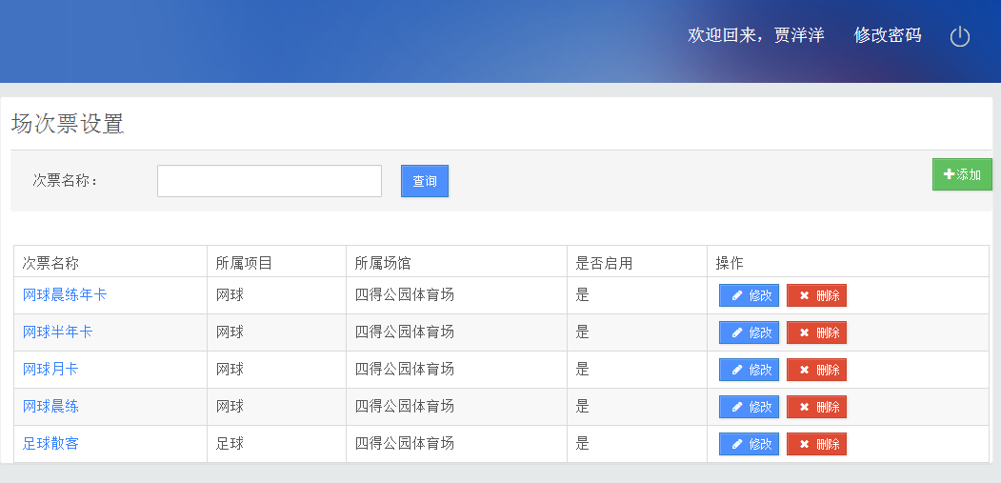

收银员没有场次票权限

